상품제안서
송월 뉴컬러무지 2매 풀세트 30수 150g | 상품코드: F10851

 |  |  |  |  |  |  | 02-412-0044 | www.easy1.co.kr
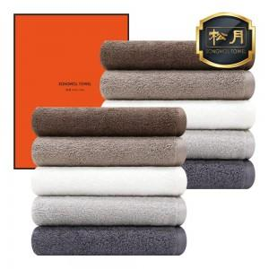

【상세/제작정보】 | 자수인쇄는 난이도, 크기 등에 따라 비용차이가 있사오니 문의 바랍니다.

【인쇄/포장옵션】 | 실크, 자수 / 포장지포장

【공급단가】 | 수량 | 100~ | 300~ | 500~ | 1,000~ | 3,000~
*VAT별도 | 단가 | 8,090원 | 7,790원 | 7,490원 | 7,190원 | 7,010원

【상품 URL】 | https://dev.easy1.co.kr:443/src/goods_detail.php?gdno=10851

